UI_Plan_Simple
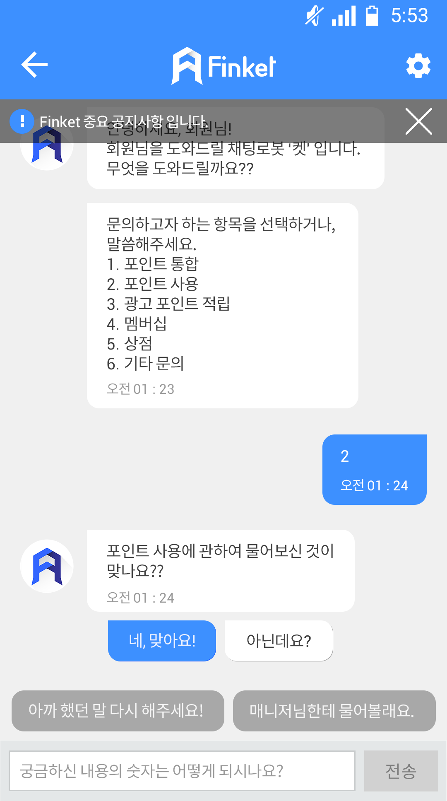
Ket-Bot / Layout

상단바
기존 상단바와 동일

Ket-Bot 대화영역
Ket-Bot의 Rule Base 대화 선택지 정보 제공
User 대화영역
제공받은 정보를 바탕으로, 선택한 응답 표기

하단바
Ket-Bot이 제공하는 선택지 정보 표기, 사용자 선택 가능(현재 타이핑은 불가, 단순 선택)

Ket-Bot / Ket-Bot 대화영역

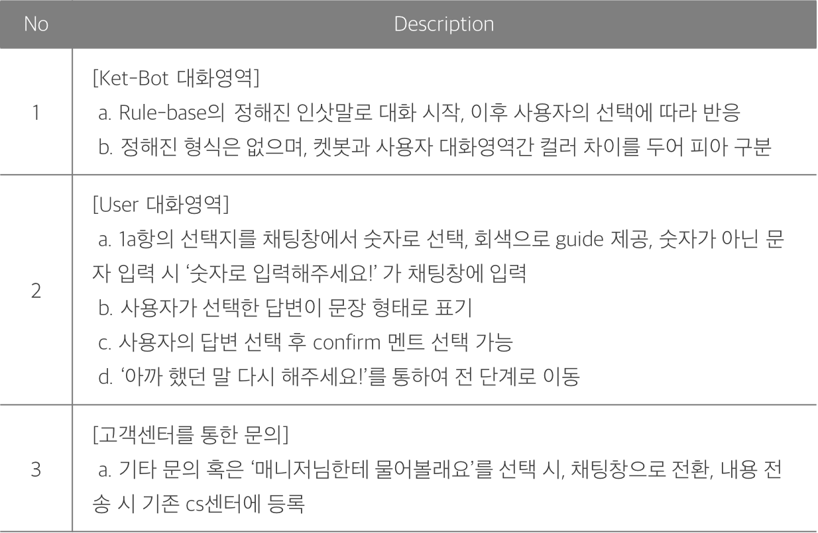

안녕하세요, 회원님!
회원님을 도와드릴 채팅로봇 ‘켓’ 입니다.
무엇을 도와드릴까요??

포인트 통합
포인트 사용
광고 포인트 적립
멤버십
상점
기타 문의
궁금하신 질문의 번호를 적어주세요.

2
2b

포인트 사용에 관하여 물어보신 것이 맞나요??
2c
네, 맞아요!

제가 아는 내용이어서 다행이군요!!

핀켓 포인트는 '포인트 관리' 화면 하단의 '상점'에서 사용하실 수 있습니다.
2a
충분히 도움이 되셨나요??
궁금하신 내용의 숫자는 어떻게 되시나요?.

네, 맞아요!
아닌데요?
아까 했던 말
다시 해주세요!
매니저님한테 물어볼래요.
2c

3a

Ket-Bot / UI 시안

Cluster_Raw
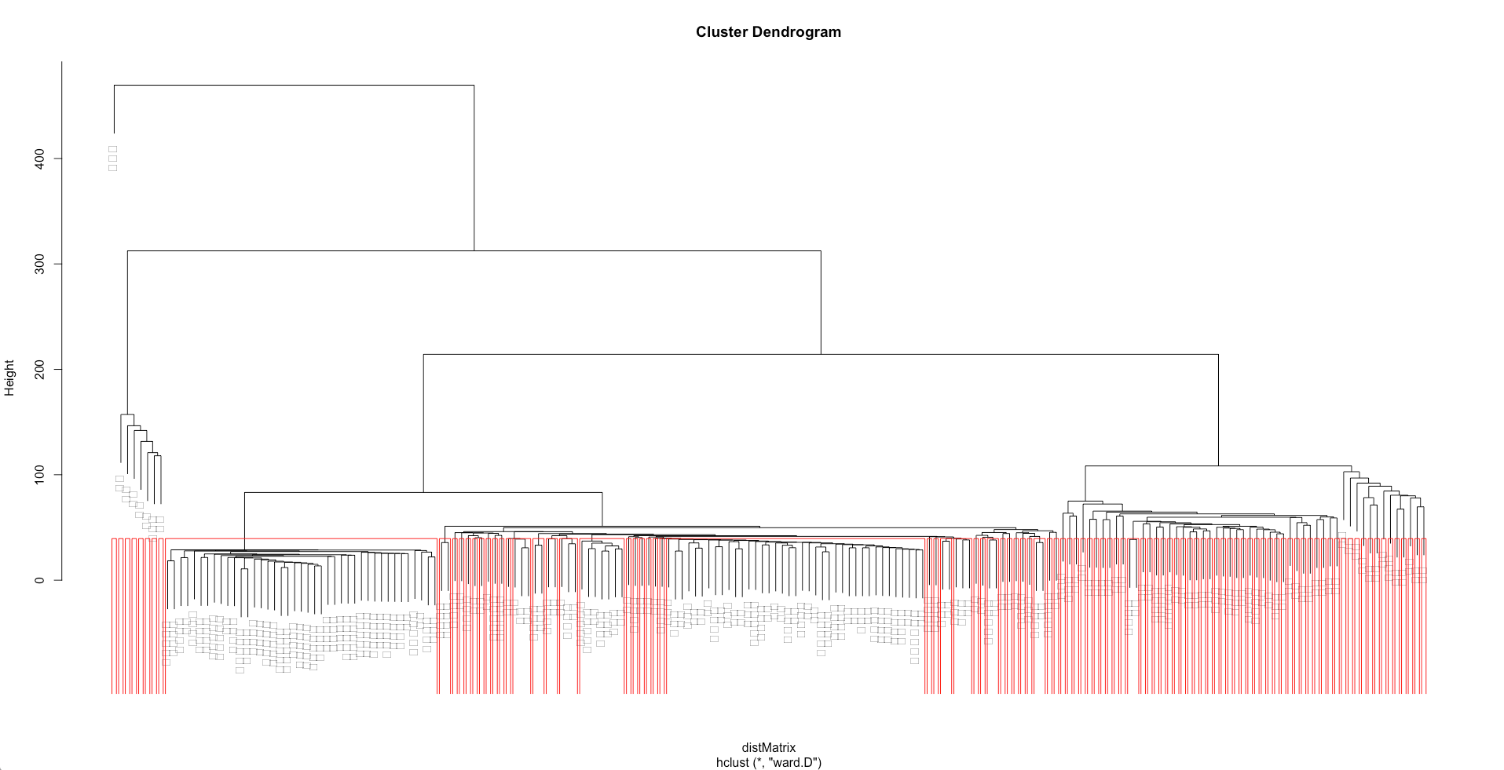
 | Frequency | Category05 | Category20 | Category50 | Category100
신세계상품권 | 8 | 1 | 1 | 1 | 1
비밀번호변 | 4 | 1 | 1 | 1 | 1
세션이만료 | 4 | 1 | 1 | 1 | 1
사용하려 | 15 | 1 | 1 | 1 | 1
통합취소 | 10 | 1 | 1 | 1 | 1
탁드립니 | 10 | 1 | 1 | 1 | 1
부탁드립 | 9 | 1 | 1 | 1 | 1
비밀번호 | 8 | 1 | 1 | 1 | 1
가능한가 | 7 | 1 | 1 | 1 | 1
사용하나 | 6 | 1 | 1 | 1 | 1
탈퇴하려 | 6 | 1 | 1 | 1 | 1
만들어주 | 5 | 1 | 1 | 1 | 1
세션만료 | 5 | 1 | 1 | 1 | 1
떻게하나 | 4 | 1 | 1 | 1 | 1
선물하기 | 4 | 1 | 1 | 1 | 1
사용할 | 15 | 1 | 1 | 1 | 1
부탁합 | 12 | 1 | 1 | 1 | 1
사용한 | 12 | 1 | 1 | 1 | 1
구매가 | 11 | 1 | 1 | 1 | 1
립니다 | 10 | 1 | 1 | 1 | 1
핸드폰 | 10 | 1 | 1 | 1 | 1
못하 | 20 | 1 | 1 | 1 | 1
바라 | 16 | 1 | 1 | 1 | 1
문제 | 15 | 1 | 1 | 1 | 1
잘못 | 15 | 1 | 1 | 1 | 1
대하 | 14 | 1 | 1 | 1 | 1
쌓이 | 13 | 1 | 1 | 1 | 1
이렇 | 13 | 1 | 1 | 1 | 1
하려 | 13 | 1 | 1 | 1 | 1
가지 | 12 | 1 | 1 | 1 | 1
기종 | 12 | 1 | 1 | 1 | 1
표시 | 11 | 1 | 1 | 1 | 1
언제 | 10 | 1 | 1 | 1 | 1
인증 | 10 | 1 | 1 | 1 | 1
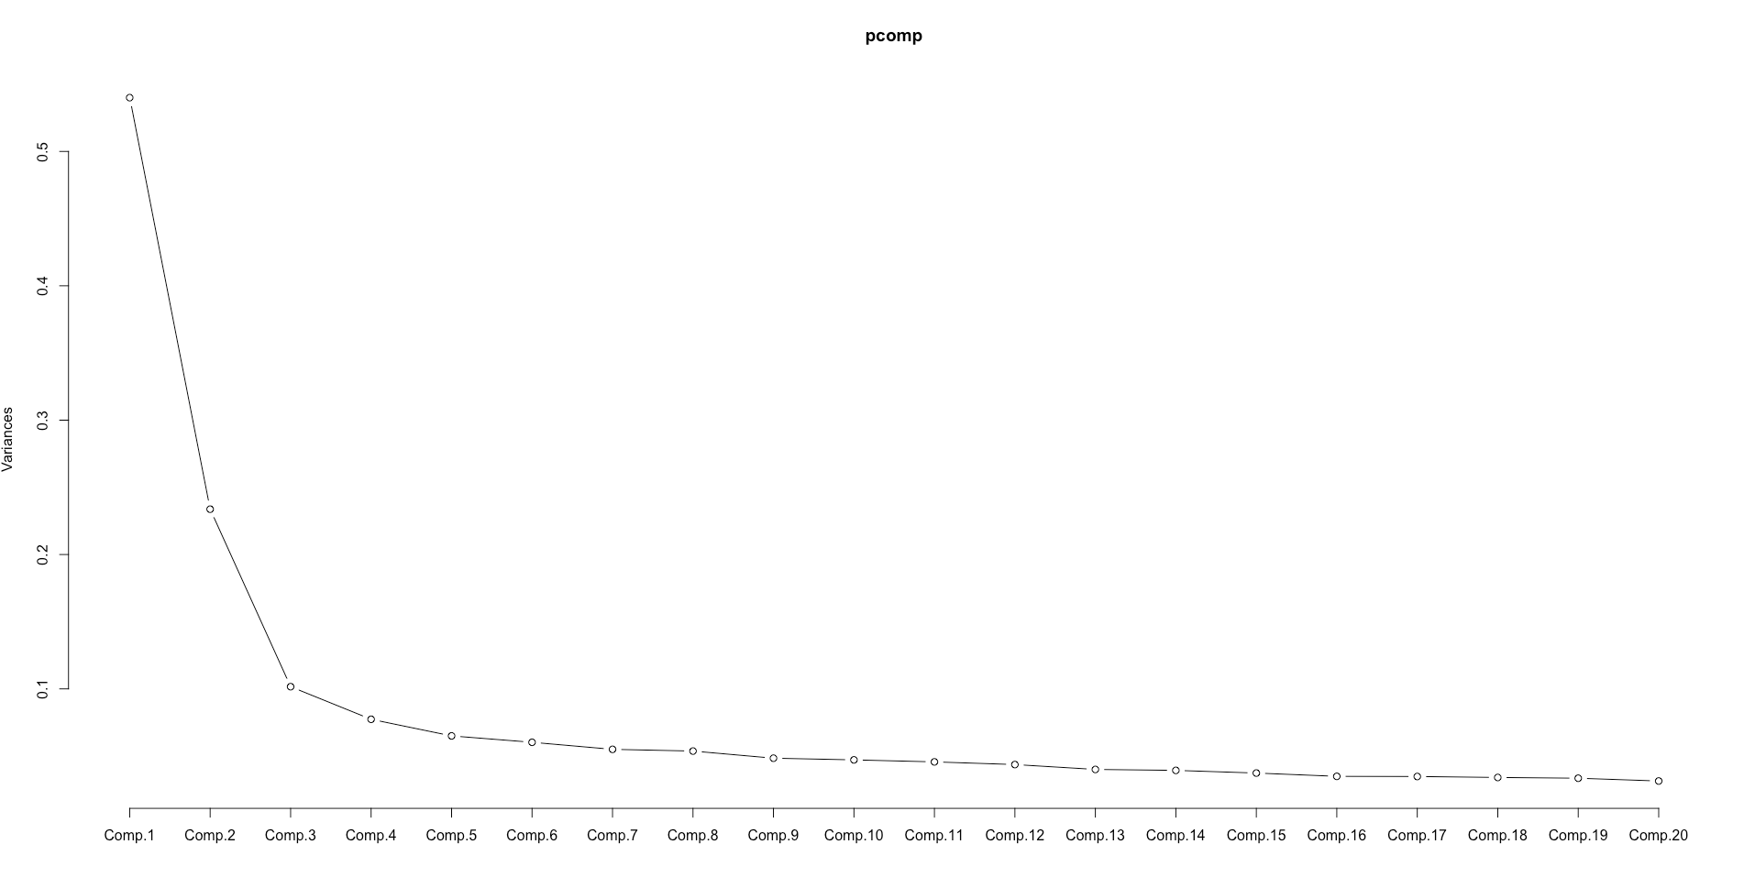
여기 | 10 | 1 | 1 | 1 | 1
려고 | 10 | 1 | 1 | 1 | 1
기존 | 10 | 1 | 1 | 1 | 1
정보 | 10 | 1 | 1 | 1 | 1
설치 | 10 | 1 | 1 | 1 | 1

멤버십카드 | 19 | 1 | 1 | 1 | 2

문화상품권 | 12 | 1 | 1 | 1 | 4
해피머니상 | 8 | 1 | 1 | 1 | 4
해피머니 | 13 | 1 | 1 | 1 | 4
온라인 | 12 | 1 | 1 | 1 | 4
구매한 | 11 | 1 | 1 | 1 | 4
구입 | 14 | 1 | 1 | 1 | 4
자리 | 11 | 1 | 1 | 1 | 4

통합포인트 | 11 | 1 | 1 | 1 | 5

탈퇴하고싶 | 9 | 1 | 1 | 1 | 6

신한포인트 | 6 | 1 | 1 | 1 | 7
처리 | 17 | 1 | 1 | 1 | 7

부탁드리 | 21 | 1 | 1 | 1 | 10

사용방법 | 17 | 1 | 1 | 1 | 11

취소해주 | 15 | 1 | 1 | 1 | 15

삼성카드 | 15 | 1 | 1 | 1 | 16

신한카드 | 14 | 1 | 1 | 1 | 17

잠금화면 | 13 | 1 | 1 | 1 | 18
잠금 | 11 | 1 | 1 | 1 | 18

탈퇴요청 | 9 | 1 | 1 | 1 | 21

려주세요 | 8 | 1 | 1 | 1 | 22
안보 | 13 | 1 | 1 | 1 | 22
추가 | 13 | 1 | 1 | 1 | 22

마트상품 | 8 | 1 | 1 | 1 | 23
마트 | 21 | 1 | 1 | 1 | 23

에러코드 | 7 | 1 | 1 | 1 | 24
나타나 | 10 | 1 | 1 | 1 | 24

탈퇴해주 | 5 | 1 | 1 | 1 | 25

신세계 | 19 | 1 | 1 | 1 | 31

사용하 | 17 | 1 | 1 | 1 | 32
만료 | 15 | 1 | 1 | 1 | 32

사용법 | 16 | 1 | 1 | 1 | 33
편의점 | 10 | 1 | 1 | 1 | 33
이용 | 12 | 1 | 1 | 1 | 33

기간 | 23 | 1 | 1 | 1 | 78
부탁 | 21 | 1 | 1 | 1 | 78
연장 | 16 | 1 | 1 | 1 | 78

보이 | 21 | 1 | 1 | 1 | 81

신한 | 20 | 1 | 1 | 1 | 82

만원 | 19 | 1 | 1 | 1 | 83

버튼 | 16 | 1 | 1 | 1 | 85

회원 | 16 | 1 | 1 | 1 | 86

금액 | 16 | 1 | 1 | 1 | 87

에러 | 15 | 1 | 1 | 1 | 88

감사 | 15 | 1 | 1 | 1 | 90

오류 | 15 | 1 | 1 | 1 | 91

기능 | 15 | 1 | 1 | 1 | 92

실행 | 14 | 1 | 1 | 1 | 94

환급 | 14 | 1 | 1 | 1 | 95

돌리 | 13 | 1 | 1 | 1 | 96

해결 | 12 | 1 | 1 | 1 | 97

교환 | 11 | 1 | 1 | 1 | 100

고객센터 | 13 | 1 | 1 | 7 | 19
전화번호 | 9 | 1 | 1 | 7 | 19

도서상품권 | 6 | 1 | 3 | 3 | 8
카드포인트 | 5 | 1 | 3 | 3 | 8
상품권유효 | 4 | 1 | 3 | 3 | 8
구매상품보 | 4 | 1 | 3 | 3 | 8
맴버십등록 | 4 | 1 | 3 | 3 | 8
탈퇴시켜주 | 4 | 1 | 3 | 3 | 8
비씨포인트 | 3 | 1 | 3 | 3 | 8
주유포인트 | 3 | 1 | 3 | 3 | 8
어떻게사용 | 3 | 1 | 3 | 3 | 8
모바일상품 | 3 | 1 | 3 | 3 | 8
답변부탁드 | 3 | 1 | 3 | 3 | 8
상품권구매 | 3 | 1 | 3 | 3 | 8
보유포인트 | 3 | 1 | 3 | 3 | 8
상점구매관 | 3 | 1 | 3 | 3 | 8
모바일쿠폰 | 3 | 1 | 3 | 3 | 8
구매보관함 | 3 | 1 | 3 | 3 | 8
사용포인트 | 3 | 1 | 3 | 3 | 8
탈퇴요청합 | 3 | 1 | 3 | 3 | 8
만료예정 | 7 | 1 | 3 | 3 | 8
사용기간 | 6 | 1 | 3 | 3 | 8
구매상품 | 6 | 1 | 3 | 3 | 8
취소요청 | 5 | 1 | 3 | 3 | 8
기프트콘 | 5 | 1 | 3 | 3 | 8
멤버십카 | 5 | 1 | 3 | 3 | 8
탈퇴하면 | 5 | 1 | 3 | 3 | 8
로그아웃 | 5 | 1 | 3 | 3 | 8
친구추천 | 4 | 1 | 3 | 3 | 8
오프라인 | 4 | 1 | 3 | 3 | 8
문화상품 | 4 | 1 | 3 | 3 | 8
버십카드 | 4 | 1 | 3 | 3 | 8
사용하지 | 4 | 1 | 3 | 3 | 8
효기간이 | 4 | 1 | 3 | 3 | 8
현금환급 | 4 | 1 | 3 | 3 | 8
가능한지 | 4 | 1 | 3 | 3 | 8
삭제하면 | 4 | 1 | 3 | 3 | 8
탈퇴처리 | 4 | 1 | 3 | 3 | 8
카드사 | 11 | 1 | 3 | 3 | 8
용이 | 11 | 1 | 3 | 3 | 8
궁금 | 10 | 1 | 3 | 3 | 8
입력 | 10 | 1 | 3 | 3 | 8
유효 | 10 | 1 | 3 | 3 | 8

신세계상품 | 13 | 2 | 2 | 2 | 3

유효기간 | 27 | 2 | 2 | 4 | 9
지나 | 37 | 2 | 2 | 4 | 9

현대카드 | 17 | 2 | 2 | 5 | 12

전환하기 | 16 | 2 | 2 | 5 | 13

적립금 | 14 | 2 | 2 | 5 | 35

그러 | 24 | 2 | 2 | 5 | 76

친구 | 15 | 2 | 2 | 5 | 89

세션 | 12 | 2 | 2 | 5 | 98

회원탈퇴 | 16 | 2 | 2 | 6 | 14

탈퇴방법 | 13 | 2 | 2 | 6 | 20

멤버십 | 40 | 2 | 2 | 10 | 28

바코드 | 36 | 2 | 2 | 11 | 29

사라지 | 24 | 2 | 2 | 12 | 30

잠금화 | 14 | 2 | 2 | 12 | 36

안녕하 | 13 | 2 | 2 | 12 | 37

나오 | 24 | 2 | 2 | 12 | 75

만들 | 11 | 2 | 2 | 12 | 99

확인 | 45 | 2 | 2 | 29 | 53

답변 | 44 | 2 | 2 | 30 | 54

어디 | 41 | 2 | 2 | 33 | 57

모르 | 36 | 2 | 2 | 34 | 58

용하 | 36 | 2 | 2 | 36 | 60

쿠폰 | 34 | 2 | 2 | 37 | 61

하나 | 33 | 2 | 2 | 38 | 62

등록 | 32 | 2 | 2 | 39 | 63

조회 | 32 | 2 | 2 | 40 | 64

현금 | 32 | 2 | 2 | 41 | 65

드리 | 30 | 2 | 2 | 42 | 66

아니 | 30 | 2 | 2 | 43 | 67

어플 | 26 | 2 | 2 | 43 | 74

요청 | 24 | 2 | 2 | 43 | 77

가능 | 21 | 2 | 2 | 43 | 80

불편 | 19 | 2 | 2 | 43 | 84

선물 | 15 | 2 | 2 | 43 | 93

떻게 | 29 | 2 | 2 | 44 | 68

가입 | 28 | 2 | 2 | 45 | 69

문자 | 28 | 2 | 2 | 46 | 70

으로 | 28 | 2 | 2 | 47 | 71

보내 | 28 | 2 | 2 | 48 | 72

번호 | 27 | 2 | 2 | 49 | 73

이거 | 21 | 2 | 2 | 50 | 79

테스트 | 15 | 2 | 6 | 13 | 34

카드 | 86 | 2 | 13 | 20 | 44

취소 | 80 | 2 | 14 | 21 | 45

적립 | 71 | 2 | 15 | 22 | 46

전환 | 68 | 2 | 16 | 23 | 47

누르 | 48 | 2 | 16 | 28 | 52

결제 | 42 | 2 | 16 | 32 | 56

방법 | 65 | 2 | 17 | 24 | 48

구매 | 62 | 2 | 18 | 25 | 49

상품 | 57 | 2 | 18 | 26 | 50

화면 | 53 | 2 | 19 | 27 | 51

알리 | 44 | 2 | 20 | 31 | 55

삭제 | 36 | 2 | 20 | 35 | 59

포인트 | 873 | 3 | 4 | 8 | 26

상품권 | 116 | 4 | 5 | 9 | 27

사용 | 184 | 4 | 8 | 15 | 39

안되 | 156 | 4 | 9 | 16 | 40

탈퇴 | 136 | 4 | 10 | 17 | 41

통합 | 131 | 4 | 11 | 18 | 42

상점 | 99 | 4 | 12 | 19 | 43

어떻 | 220 | 5 | 7 | 14 | 38

